Cover
-=+
الإحصاءات البيئية
CHAPTER XI
Environment Statistics

GR-48
كمية المواد المستنفدة لطبقة الأوزون (طن متري) 1 CONSUMPTION OF OZONE DEPLETING SUBSTANCES (metric ODP tons) 2008 - 2014
2008 | 38.27
2009 | 67.38
2010 | 79.53
2011 | 81.57
2012 | 82.36
2013 | 86.84
2014 | 56.06

GR-49
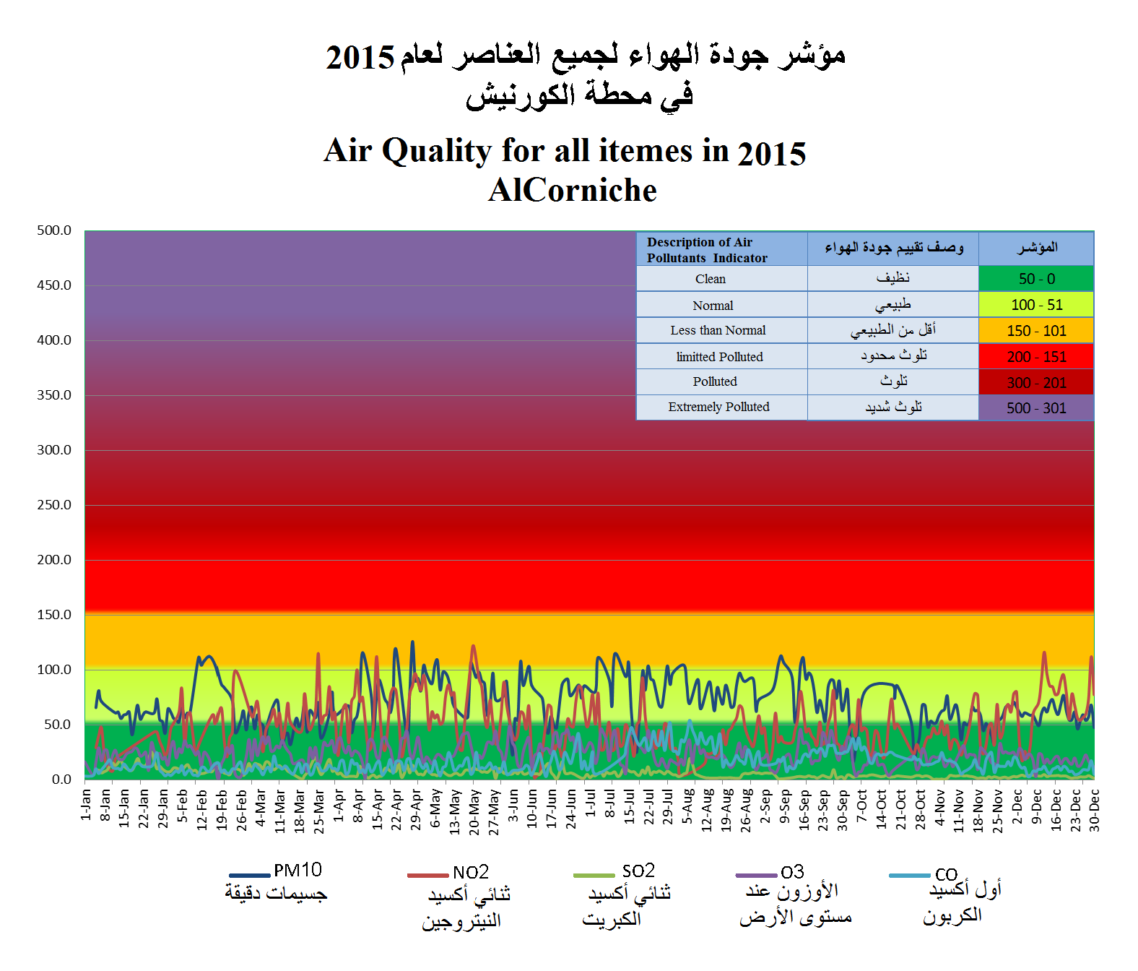

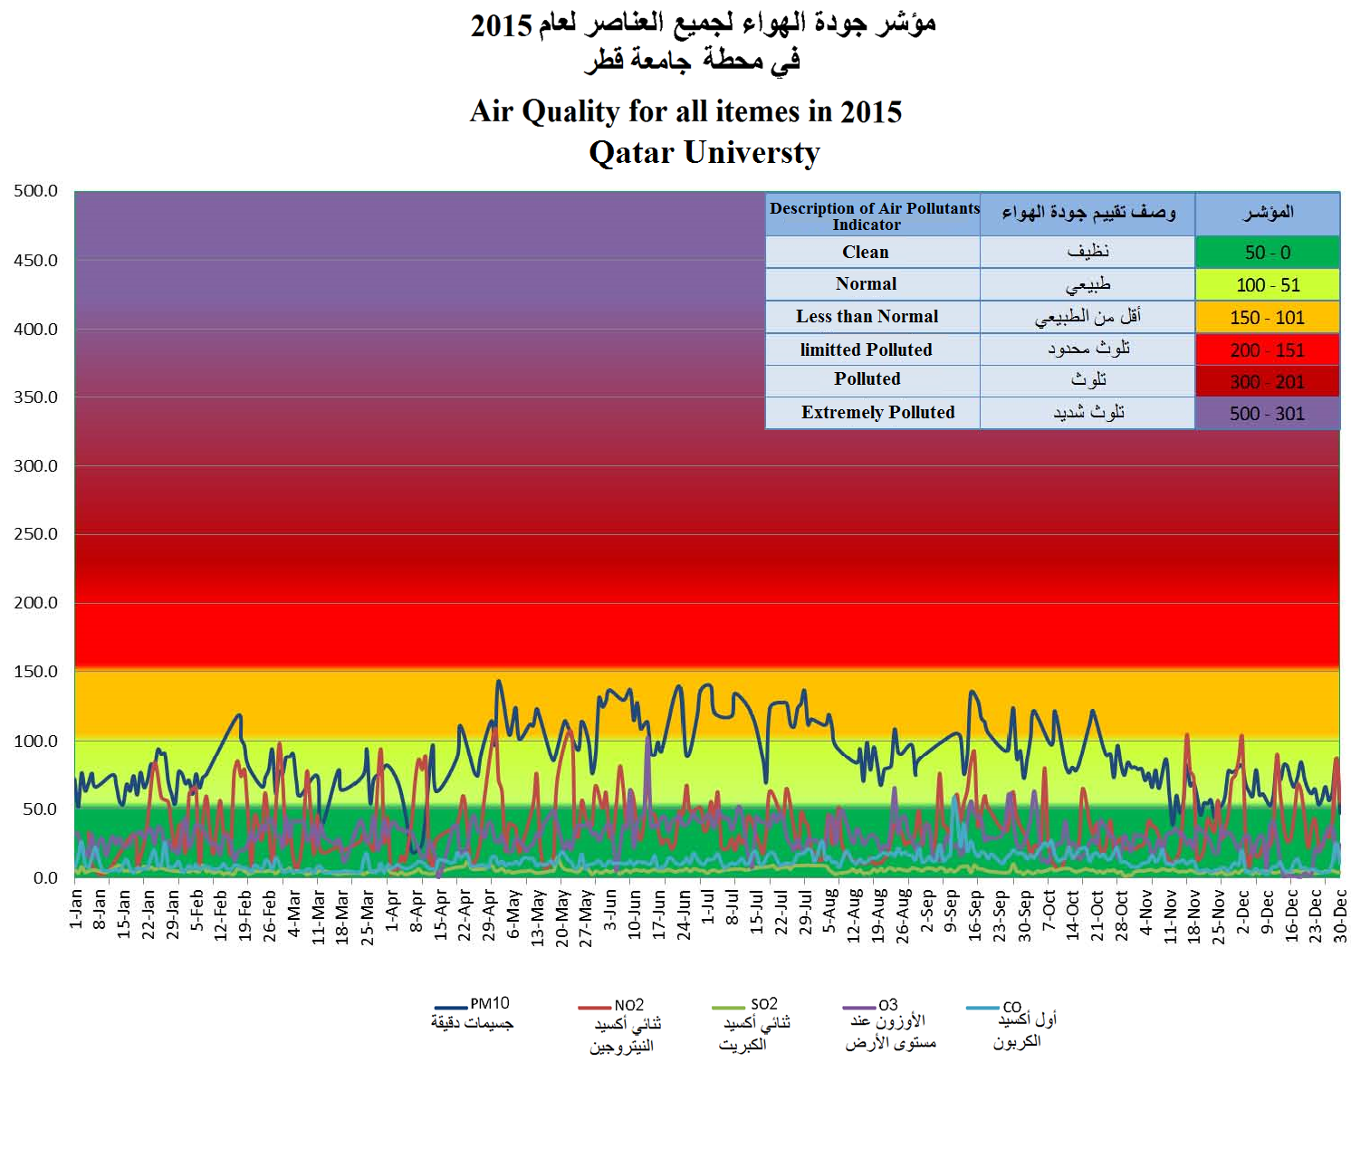

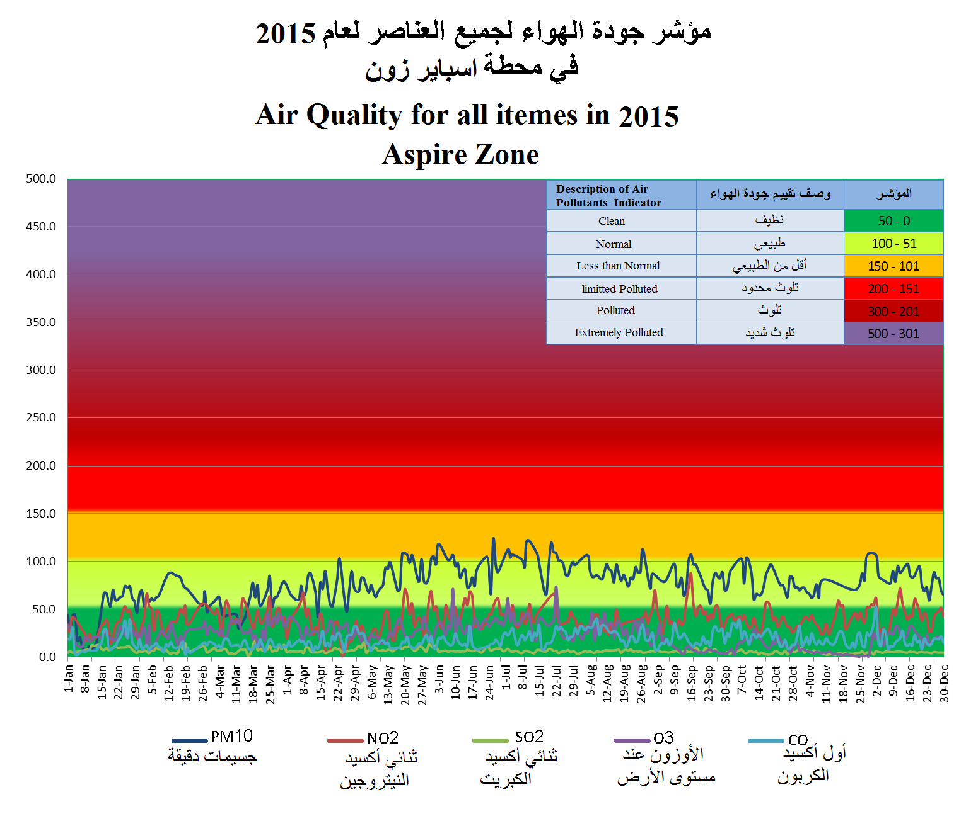

Graph No. (49) شكل رقم

GR-50
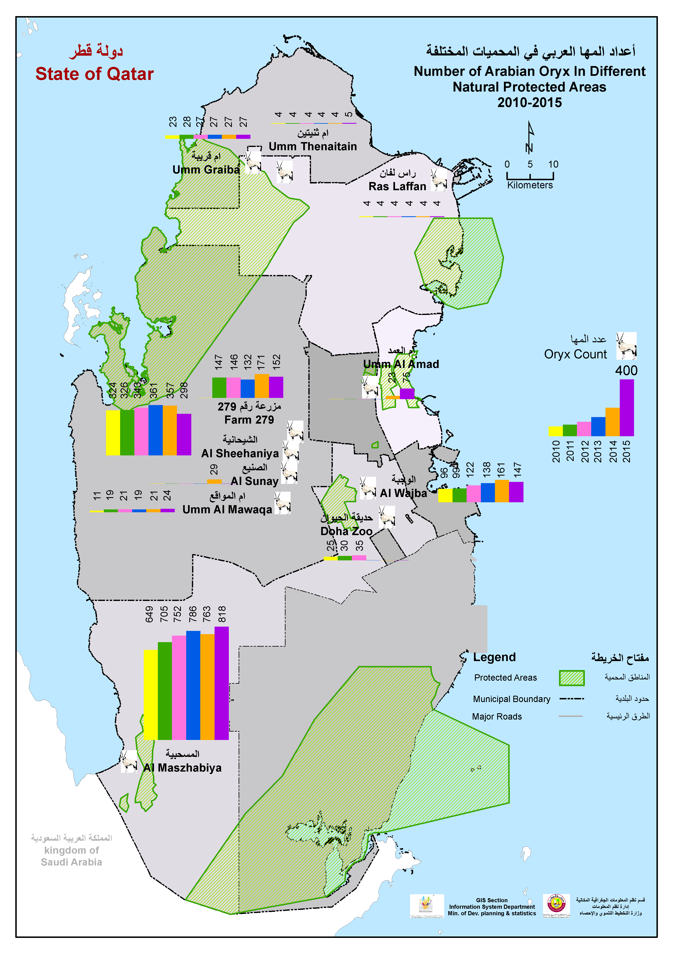

Graph No. (2) شكل رقم

Graph No. (50) شكل رقم

Gr-51
كمية المصيد (طن متري) QUANTITY OF LOCAL CATCH (metric tons) 2002 - 2015
 | كمية المصيد (طن متري)
2002 | 7,154.7
2003 | 11,295.0
2004 | 11,134.0
2005 | 13,957.7
2006 | 16,945.6
2007 | 15,182.9
2008 | 17,688.4
2009 | 14,065.7
2010 | 13,760.4
2011 | 12,995.0
2012 | 11,273.5
2013 | 12,005.9
2014 | 16,213.0
2015 | 15,202.0

GR-52
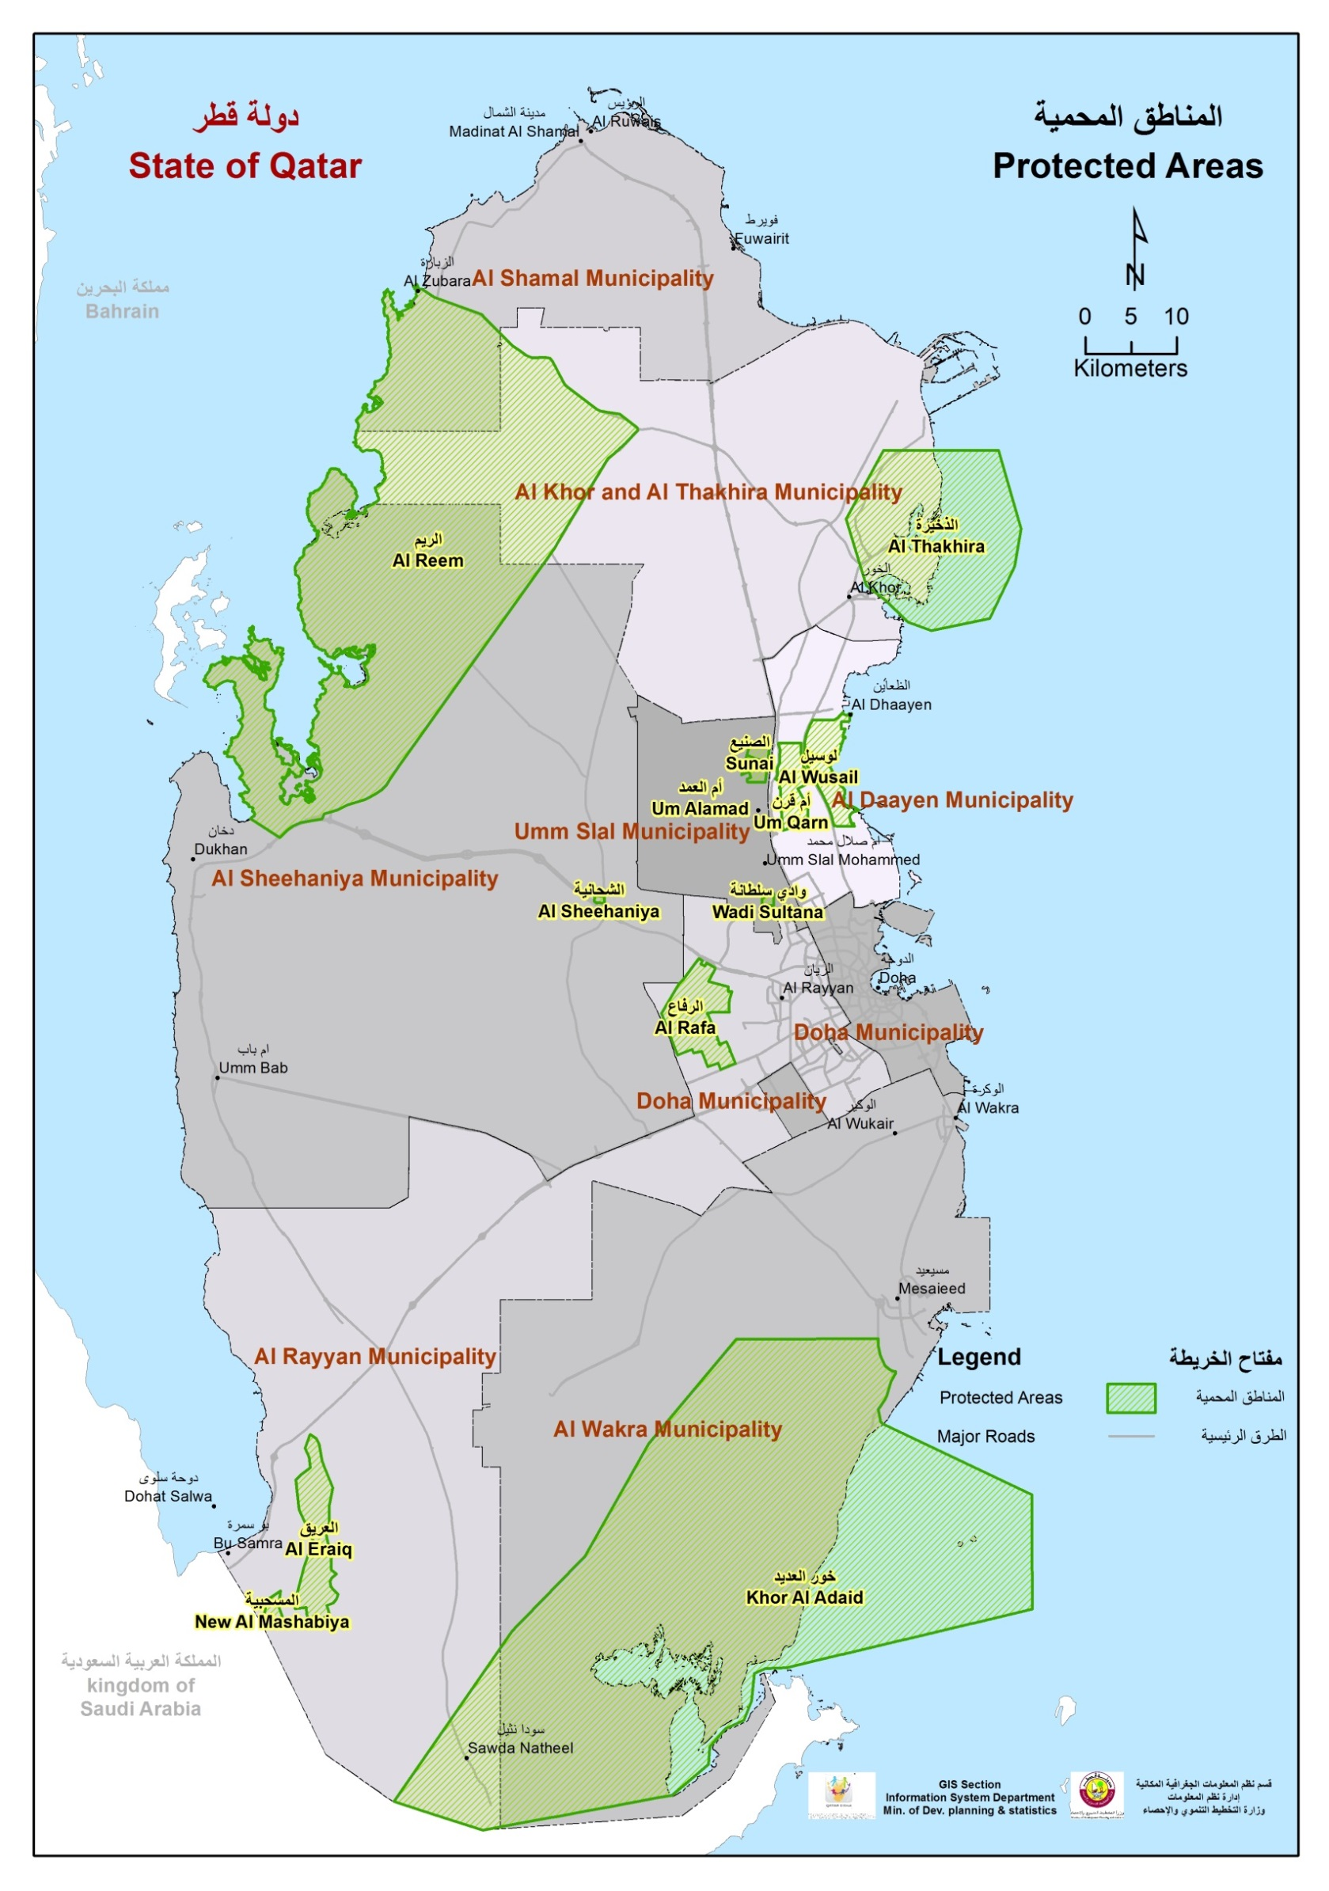

Graph No. (4) شكل رقم

Graph No. (52) شكل رقم

